HISTORIA 1
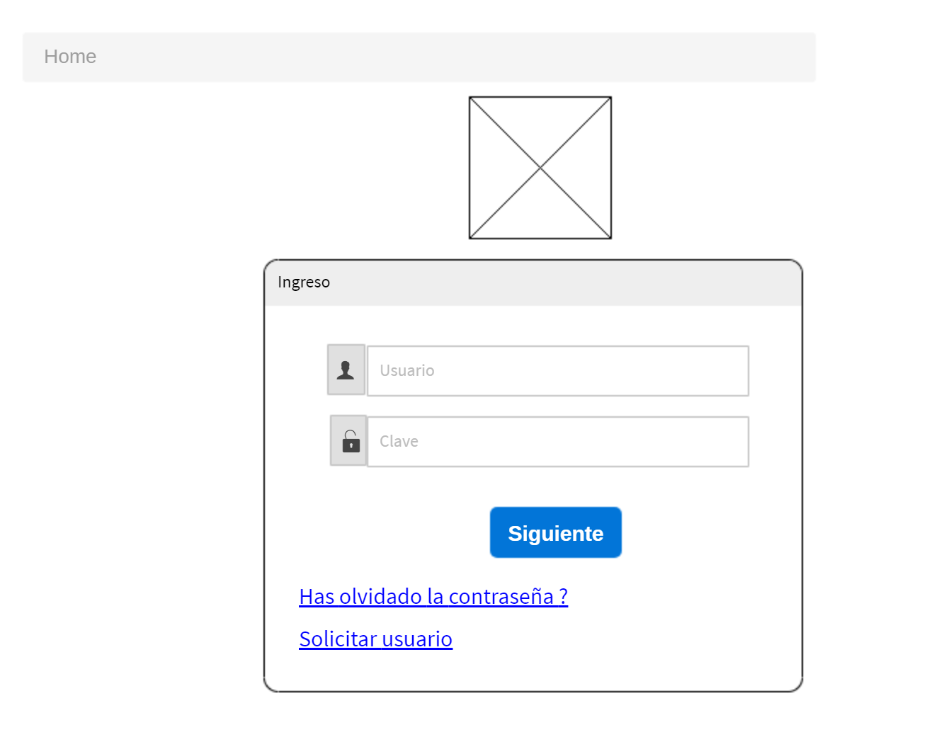
 | SISTEMA DE GESTION DE CARTERA

 |  |  |  |  | Regresar Lista

HISTORIA DE USUARIO
Numero | 1 | Yo como: | Cualquier usuario | Prioridad | 4
Tema | Seguridad
Nombre Historia | Inicio de sesion
Necesito
Poder autenticarme en el sistema mediante usuario y clave

Para
Poder tener acceso a las funcionalidades habilitadas dependiendo mi rol

Criterio de aceptacion
Dado: | Un usuario habilitado en el sistema
Cuando: | Ingrese su usuario y clave
Entonces: | Se muestra pagina principal de modulos habilitados

Dado: | Un usuario habilitado en el sistema
Cuando: | Ingrese su usuario y clave errado o no correspondiente
Entonces: | Se permanece en la pagina de autenticacion y se informa el error

Dado: | Un usuario que no se ha autenticado en el sistema
Cuando: | Intenete acceder a una funcionalidad privada
Entonces: | Se redirige automaticamente a la pagina de autenticacion

Prototipo pantalla (wireframe)

HISTORIA 6
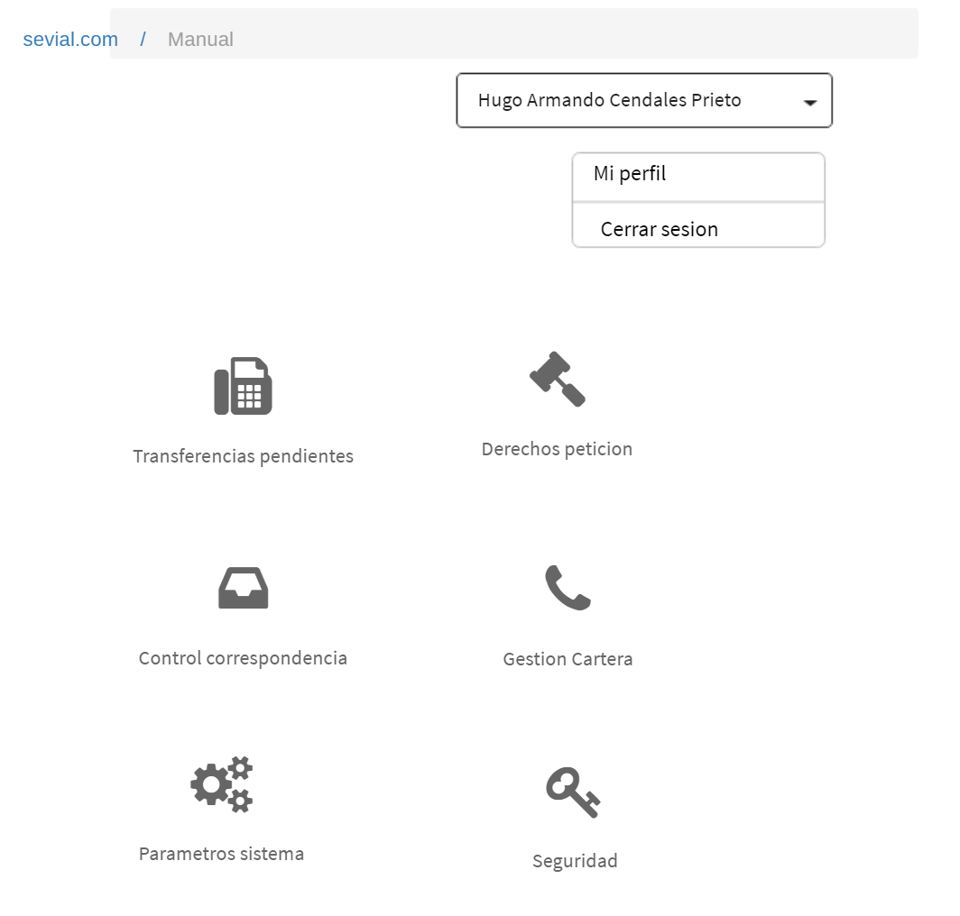
 | SISTEMA DE GESTION DE CARTERA

 |  |  |  |  | Regresar Lista

HISTORIA DE USUARIO
Numero | 6 | Yo como: | Cualquier usuario registrado | Prioridad | 2
Tema | Seguridad
Nombre Historia | Modulos asignados
Necesito
Ver los modulos que el usuario tiene habilitados

Para
Solo permitir el ingreso a los modulos habilitados para el usuario registrado

Detalles relevantes
Se tienen los siguientes modulos
Seguridad
Transferencias pendientes
Derechos de peticion
Parametros
Control de correspondencia
Gestion de cartera

Criterio de aceptacion
Dado: | Un usuario habilitado en el sistema con rol gestion de cartera
Cuando: | Ingrese su usuario y clave
Entonces: | Se muestra pagina principal de modulos habilitados

Prototipo pantalla (wireframe)

HISTORIA 16
 | SISTEMA DE GESTION DE CARTERA

 |  |  |  |  | Regresar Lista

HISTORIA DE USUARIO
Numero | 16 | Yo como: | Gestor de cartera | Prioridad | 2
Tema | Cargue informacion
Nombre Historia | Procesar cargue de archivos
Necesito
Consultar los diferentes archivos pendientes, procesados y en procesos relativos al cargue de informacion
referente a la deuda de los organismos de transito

Para
Cargar en el sistema archivos seleccionados

Detalles relevantes
Solo se pueden seleccionar los archivos pendientes
Si se oprime el boton de proesar archivos sin seleccionar ningun archivo el sistema refresca la lista de
archivos

Criterio de aceptacion
Dado: | Archivos por seleccionar
Cuando: | Se seleccionan archivos a procesar
Entonces: | Se procesan archivos y se actualiza su estado

Prototipo pantalla (wireframe)
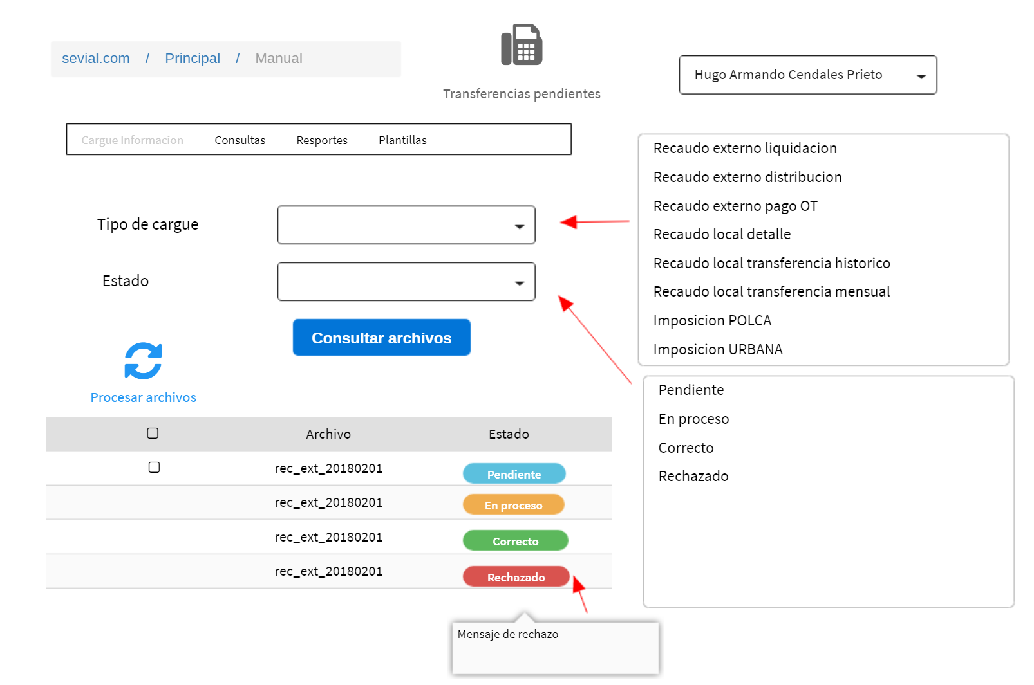

Servicio funcional
id servicio | 6

HISTORIA 25
 | SISTEMA DE GESTION DE CARTERA

 |  |  |  |  | Regresar Lista

HISTORIA DE USUARIO
Numero | 25 | Yo como: | Gestor de cartera | Prioridad | 2
Tema | Cargue informacion
Nombre Historia | Edicion Recaudo local - transferencias
Necesito
Consultar, modificar o eliminar la informacion de transferencias registradas en el sistema

Para
Mantener actualizada la informacion historica de las transferencia

Detalles relevantes

Criterio de aceptacion
Dado: | Se carga la pagina pro priemra vez o se borra el filtro de consulta
Cuando: | No se tiene filtro de consulta
Entonces: | Solo se muestran los 50 primeros registros

Dado: | Se digita filtro
Cuando: | Se oprime boton buscar
Entonces: | Se muestran todos los registros filtrados (maximo 50)

Dado: | El usuario selecciona registro
Cuando: | Se oprime boton eliminar
Entonces: | Se muestra confirmacion y en caso afirmativo se procede a eliminar registro
 | El sistema refresca registros mostrados

Dado: | El usuario selecciona registro
Cuando: | Se oprime boton editar / nuevo
Entonces: | Se muestra panel de edicion, se actualiza informacion, se procede a guardar
 | El sistema refresca registros mostrados

Prototipo pantalla (wireframe)

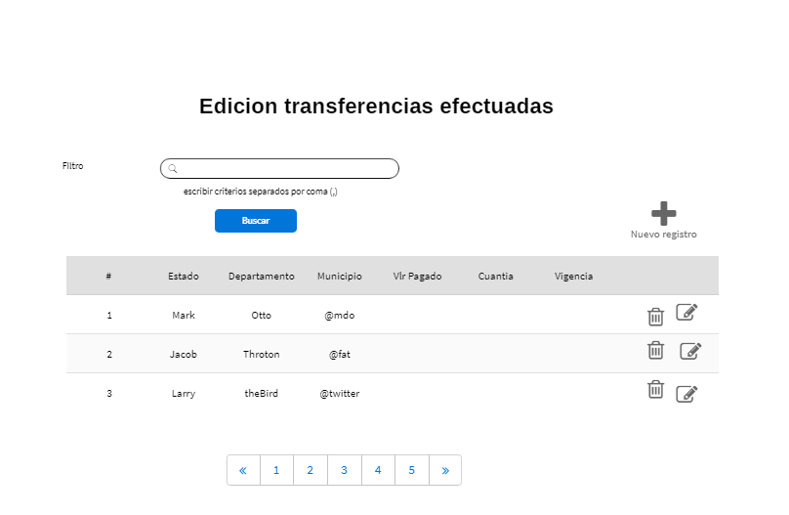

 | PANEL DE EDICION
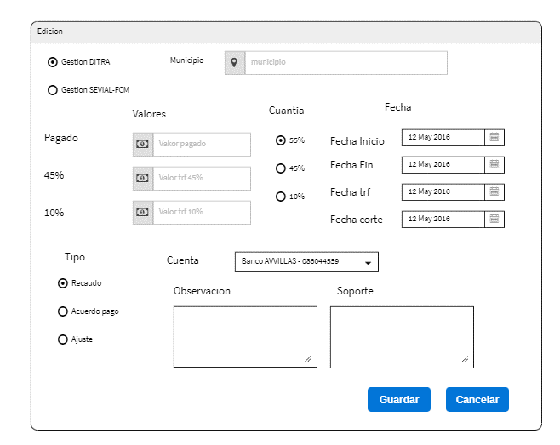

Servicio funcional
id servicio | 8
 | 9
 | 10

SERVICIO 1
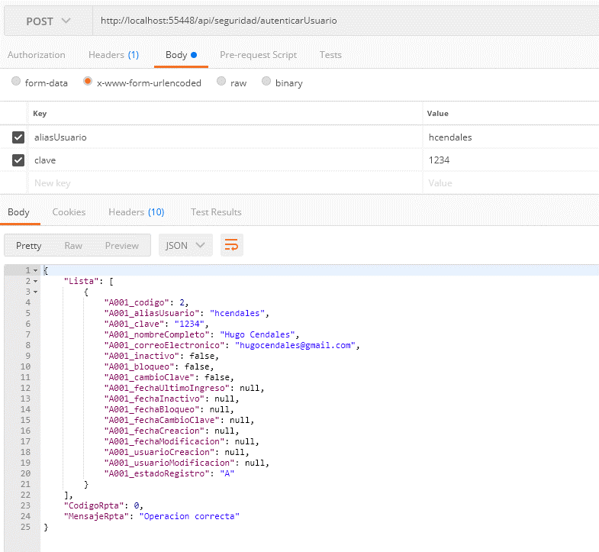
DEFINICION SERVICIOS
 |  |  | Lista Servicios
idServicio | 1
Servicio: | seguridad/autenticarUsuario
Descripcion
Autentica un usuario para iniciar sesion de trabajo

Entrada
aliasUsuario | alias asignado al usuario
clave | clave encriptada
Salida
codigoRpta | 0 | Operación correcta
 | 1 | usuario no existe
 | 2 | usuario inactivo
 | 3 | usuario bloqueado
 | 4 | debe realizar cambio de clave
 | 5 | clave errada
mensajeRpta | Mensaje a mostrar al usuario en caso fallido
nombreUsuario | Nombre completo del usuario
correoUsuario | Correo del usuario
Historia de usuario
Historia | 1

SERVICIO 2
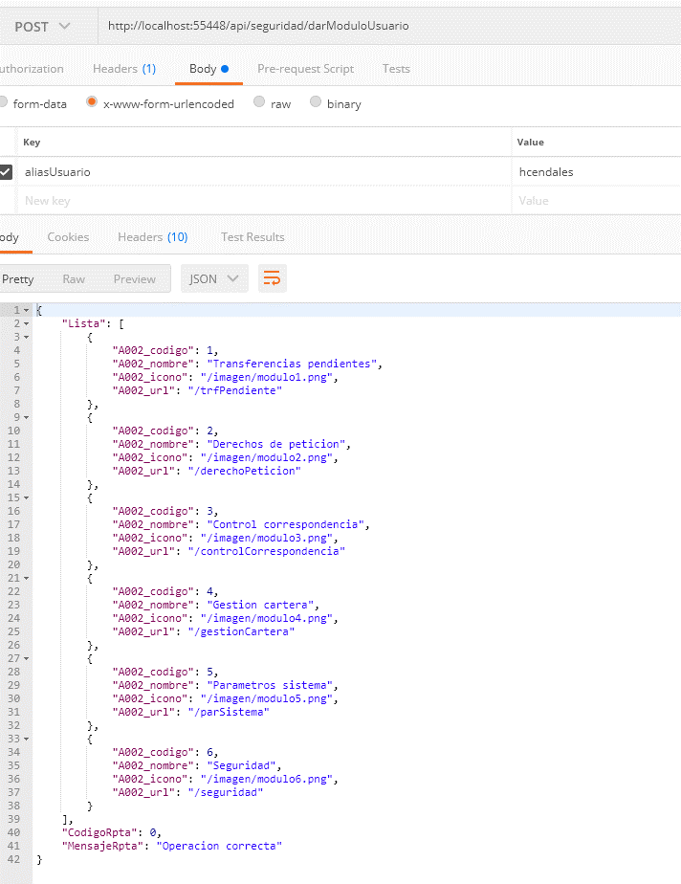
DEFINICION SERVICIOS
 |  |  |  | Lista Servicios
idServicio | 2
Servicio: | seguridad/darModuloUsuario
Descripcion
Retorna los modulos habilitados para un usuario

Entrada
aliasUsuario | alias asignado al usuario

Salida
codigoRpta | 0 | Operación correcta
 | <> 0 | Caso fallido
mensajeRpta | Mensaje a mostrar al usuario en caso fallido
Lista Modulos | Lista de modulos habilitados
 | idModulo |  | identificador unico del modulo
 | nombreModulo |  | Nombre del modulo
 | iconoModulo |  | icono asociado al modulo
 | urlModulo |  | url del modulo

Historia de usuario
Historia | 6

SERVICIO 3
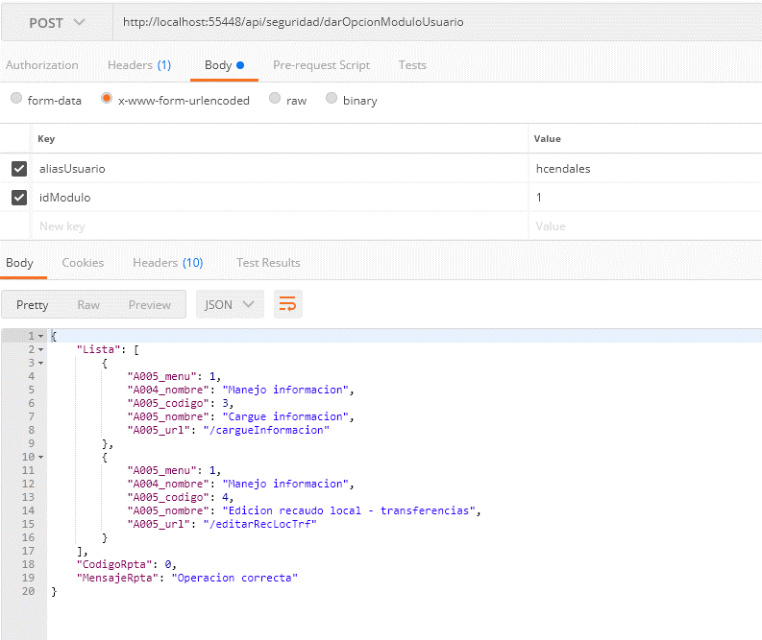
DEFINICION SERVICIOS
 |  |  | Lista Servicios
idServicio | 3
Servicio: | seguridad/darOpcionModuloUsuario
Descripcion
Retorna el menu habilitado al usuario dentro del modulo

Entrada
aliasUsuario | alias asignado al usuario
idModulo | identificador del modulo
Salida
codigoRpta | 0 | Operación correcta
 | <> 0 | Caso fallido
mensajeRpta | Mensaje a mostrar al usuario en caso fallido
listaMenu | lista de menus habilitados , ordenado por nombre menu
 | idMenu | identificador del menu
 | nombreMenu | nombre del menu
 | id opcion | identificador de la opcion
 | nombreOpcion | nombre de la opcion
 | urlOpcion | url de la opcion
Historia de usuario
Historia | 7

SERVICIO 4
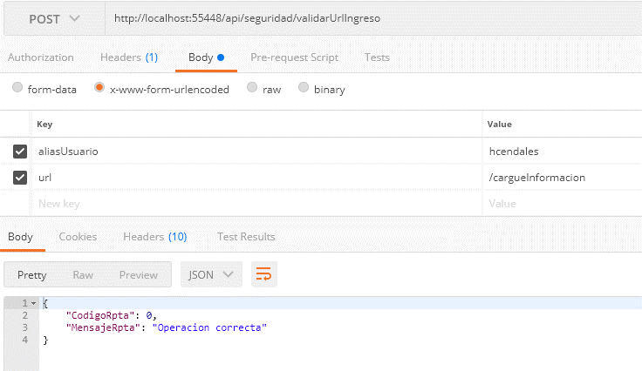
DEFINICION SERVICIOS
 |  |  | Lista Servicios
idServicio | 4
Servicio: | seguridad/validarUrlIngreso
Descripcion
Validar si una URL es permitida a un usuario

Entrada
aliasUsuario | alias asignado al usuario
url | url a validar
Salida
codigoRpta | 0 | Operación correcta (url permitida)
 | <> 0 | Caso fallido
mensajeRpta | Mensaje a mostrar al usuario en caso fallido
Historia de usuario
Historia | Todas

SERVICIO 5
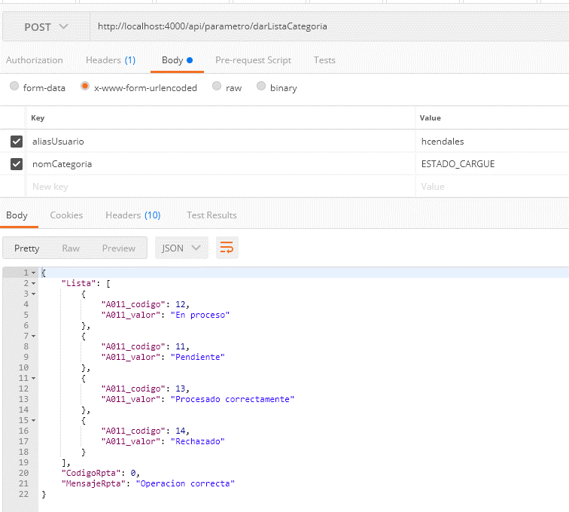
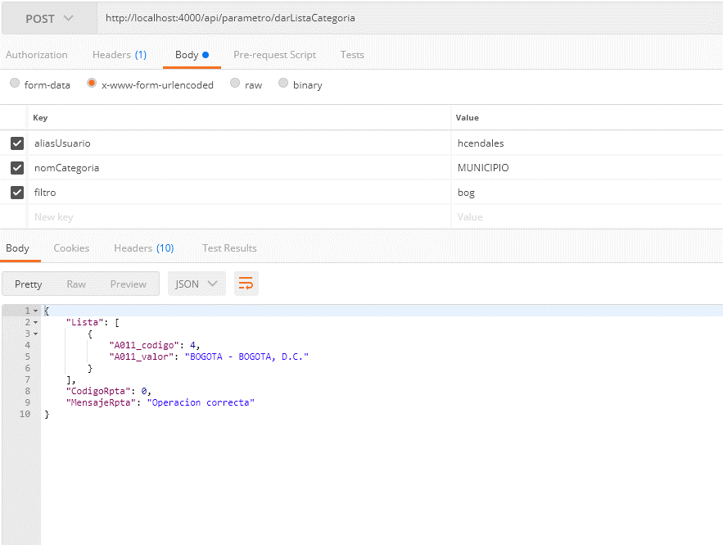
DEFINICION SERVICIOS
 |  |  | Lista Servicios
idServicio | 5
Servicio: | parametro/DarListaCategoria
Descripcion
Retorna lista de valores para una categoria

Entrada
aliasUsuario | alias asignado al usuario
nomCategoria | nombre de la categoria
filtro | filtro
Salida
codigoRpta | 0 | Operación correcta (url permitida)
 | <> 0 | Caso fallido
mensajeRpta | Mensaje a mostrar al usuario en caso fallido
listaValores | Lista de valores de una categoria
 | idValor | id del valor
 | valor | texto del valor de la lista

Historia de usuario
Historia

SERVICIO 6
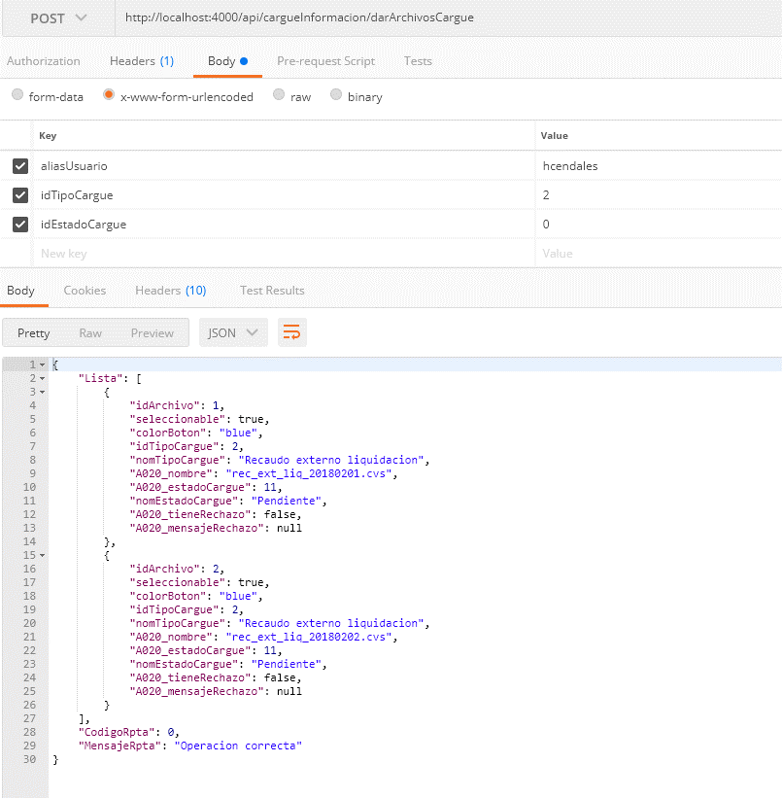
DEFINICION SERVICIOS
 |  |  | Lista Servicios
idServicio | 6
Servicio: | cargueInformacion/darArchivosCargue
Descripcion
Retorna la lista de archivos relacionados con el cargue de informacion y su estado

Entrada
aliasUsuario | alias asignado al usuario
idTipoCargue | Id del Tipo de archivo de cargue a consultar (0 para consultar todos)
idEstadoCargue | Id del estado de cargue a consultar (0 para consultar todos)
Salida
codigoRpta | 0 | Operación correcta (url permitida)
 | <> 0 | Caso fallido
mensajeRpta | Mensaje a mostrar al usuario en caso fallido
listaArchivos | Lista de archivos del cargue de informacion
 | seleccionable | 0: No seleccionable, 1 Seleccionable
 | idTipoCargue | Id de la categoria a la que pertenece el archivo
 | nomTipoCargue | nombre del tipo cargue
 | idArchivo | identificador del archivo
 | nomArchivo | nombre del archivo
 | idEstadoCargue | id del estado cargue
 | nomEstadoCargue | nombre del estado cargue
 | idColorBoton | id del color del boton asociado
 | tieneRechazo | 0: no tiene rechazo 1:rechazado
 | mensajeRechazo | mensaje de rechazo
Historia de usuario
Historia | 16

SERVICIO 7
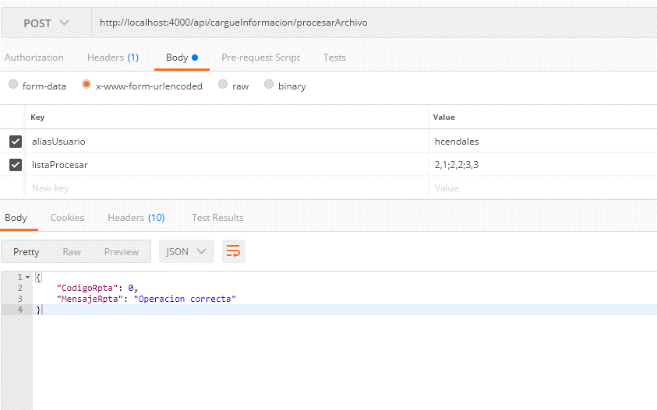
DEFINICION SERVICIOS
 |  |  | Lista Servicios
idServicio | 6
Servicio: | cargueInformacion/procesarArchivo
Descripcion
Coloca en la lista de procesamiento los archivos seleccionados por el usuario

Entrada
aliasUsuario | alias asignado al usuario
listaArchivos | lista de archivos a procesar (la lista viene el idTipoCarge,IdArchivo cada grupo seperado por ; )
 | idTipoCargue | Id del Tipo de archivo de cargue
 | idArchivo | Id del archivo a procesar
Salida
codigoRpta | 0 | Operación correcta (url permitida)
 | <> 0 | Caso fallido
mensajeRpta | Mensaje a mostrar al usuario en caso fallido
Historia de usuario
Historia | 16

SERVICIO 8
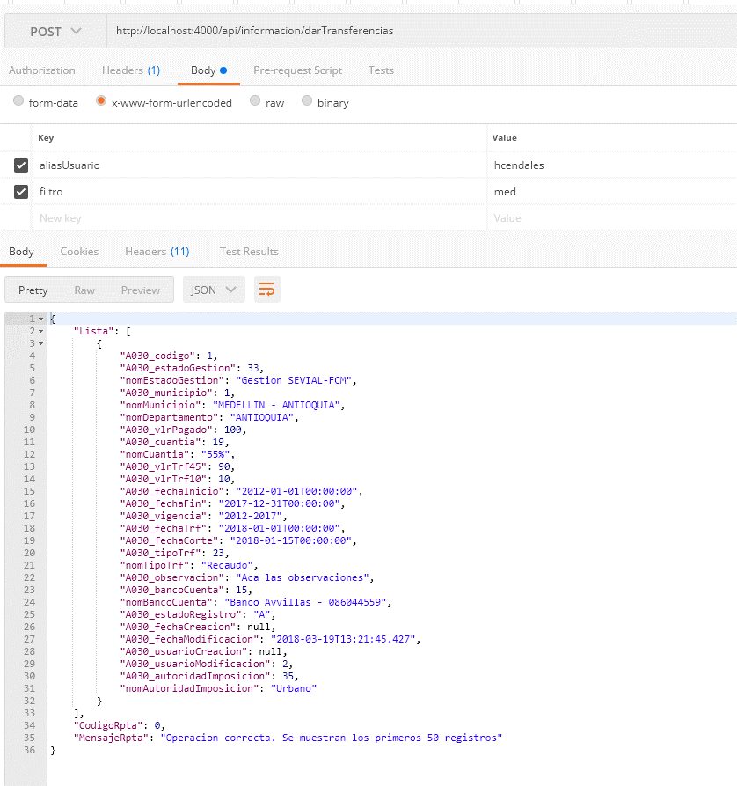
DEFINICION SERVICIOS
 |  |  | Lista Servicios
idServicio | 8
Servicio: | informacion/darTransferencias
Descripcion
Consultar los registros de transferencias con un filtro dado

Entrada
aliasUsuario | alias asignado al usuario
filtro | valores del filtro separados por coma
Salida
codigoRpta | 0 | Operación correcta (url permitida)
 | <> 0 | Caso fallido
mensajeRpta | Mensaje a mostrar al usuario en caso fallido
ListaTransferencias | Lista de registros filtrados de transferencias
 | idRegistroTrf | identificador unico del registro (0 si es nuevo)
 | estadoGestion | GD:Gestio DITRA, GS:Gestion Sevial
 | Departamento | Nombre departamento
 | Municipio | Nombre municipio
 | idMunicipio | DIVIPOLA del municipio
 | vlrPagado | Valor pagado
 | cuantia | Porcentaje de la cuantia: 55,45, 10
 | trf45 | Valor trf 45
 | trf10 | Valor trf 10
 | fechaInicio | Fecha en formato aaaa-mm-dd
 | fechaFin | Fecha en formato aaaa-mm-dd
 | vigencia | Año inicial - Año Final
 | fechaTrf | Fecha en formato aaaa-mm-dd
 | fechaCorte | Fecha en formato aaaa-mm-dd
 | tipo | Tipo RE:Recaudo, AJ:Ajuste, AP:Acuerdo pago
 | soporte | Texto descriptivo del soporte
 | observacion | Tecto de la observacion
 | bancoCuenta | Nombre banco -cuenta
 | idAutoridadImposicion | Autoridad de imposicion
Historia de usuario
Historia | 25

SERVICIO 9
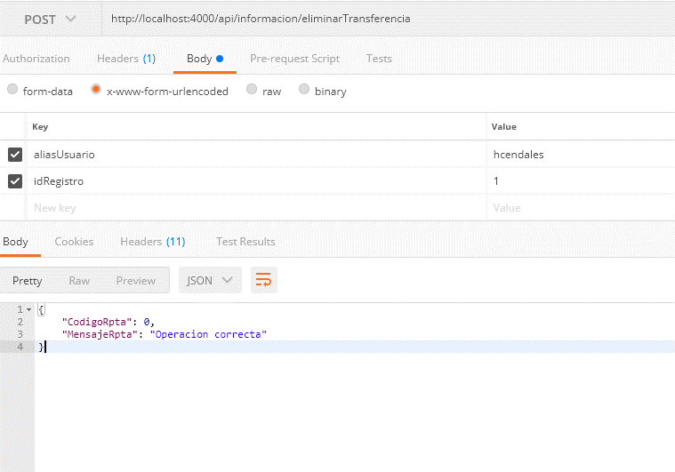
DEFINICION SERVICIOS
 |  |  | Lista Servicios
idServicio | 9
Servicio: | informacion/eliminarTransferencia
Descripcion
elimina la informacion de una transferencia registrada

Entrada
aliasUsuario | alias asignado al usuario
idRegistro | id del registro a eliminar
Salida
codigoRpta | 0 | Operación correcta (url permitida)
 | <> 0 | Caso fallido
mensajeRpta | Mensaje a mostrar al usuario en caso fallido
Historia de usuario
Historia | 25

SERVICIO 10
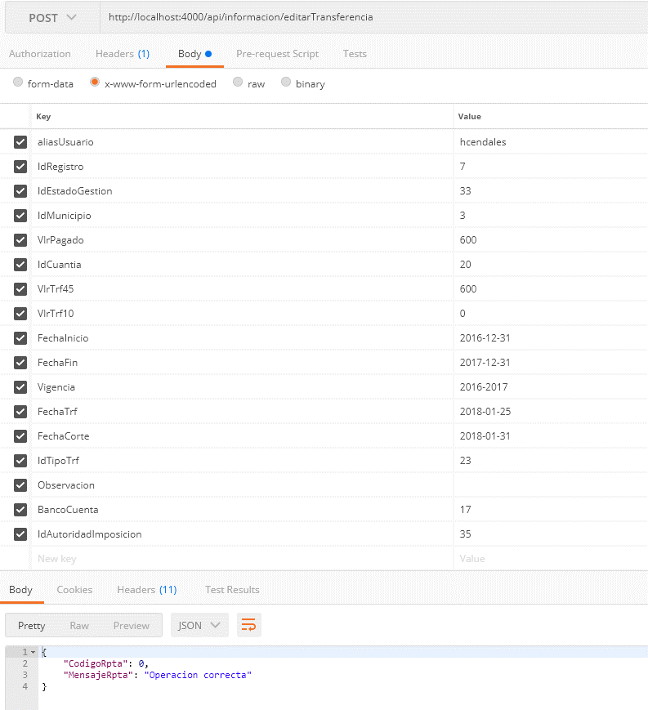
DEFINICION SERVICIOS
 |  |  | Lista Servicios
idServicio | 10
Servicio: | informacion/editarTransferencia
Descripcion
Permite actualizar o crear una transferencia

Entrada
aliasUsuario | alias asignado al usuario
idRegistroTrf | identificador unico del registro (0 si es nuevo)
idEstadoGestion | valores de la categoria ESTADO_GESTION
idMunicipio | valores de categoria MUNICIPIO
vlrPagado | Valor pagado
idCuantia | valores de la categoria CUANTIA
vlrTrf45 | Valor trf 45
vlrTrf10 | Valor trf 10
fechaInicio | Fecha en formato aaaa-mm-dd
fechaFin | Fecha en formato aaaa-mm-dd
vigencia | Año inicial - Año Final (aaaa-aaaa)
fechaTrf | Fecha en formato aaaa-mm-dd
fechaCorte | Fecha en formato aaaa-mm-dd
idTipoTrf | valores de la categoria TIPO_TRANSFERENCIA
observacion | Tecto de la observacion
idBancoCuenta | valores de la categoria BANCO_CUENTA
idAutoridadImposicion | valores de la categoria AUTORIDAD_IMPOSICION

Salida
codigoRpta | 0 | Operación correcta (url permitida)
 | <> 0 | Caso fallido
mensajeRpta | Mensaje a mostrar al usuario en caso fallido
Historia de usuario
Historia | 25

